Worksheet
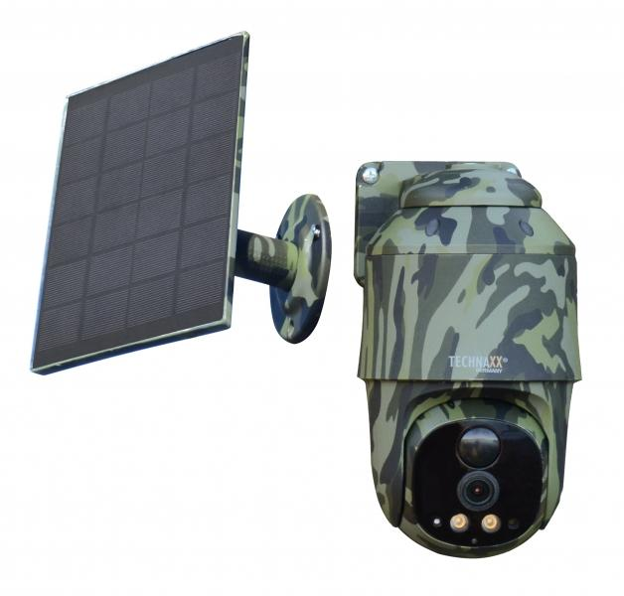
Technaxx 4G PT Dome TX-290 mit Solarmodul

Artikelnummer | 5156 |  | VE | 12
EAN | 4260358126463 |  | Stück pro Palette | 216
Zollnummer | 85258900 |  | Lagen Pro Palette | 3

Abmessungen - Artikel
Länge(cm) | Breite(cm) | Höhe(cm) | Gewicht(g)
15 | 9 | 8 | 562

Abmessungen - Artikelverpackung
Länge(cm) | Breite(cm) | Höhe(cm) | Leergewicht(g) | Gewicht(g) Artikel+Verpackung
19.5 | 16.8 | 15 | 155 | 1308

Abmessungen - VE Karton (Masterkarton)
Länge(cm) | Breite(cm) | Höhe(cm) | Gewicht(g)
41 | 35 | 46.5 | 15800

Verpackung - Bestandteile
Rest Zubehör (g) | Papier/Pappe (g) | Styropor (g) | Kunstst. Hohlkörper(g) | Kunstst. Folien(g) | Materialverbunde (g)
203 | 109 | 28 | 0 | 3 | 0

Batterie- / Akkuinformationen
Batterie-benötigt | Batterie enthalten | Batterie-Typ | Batterie-System(Art)
Ja | Ja | Akku | Li-Ion - Lithium-Ionen-Akku
Anzahl(stk.) | Gewicht/Stk.(g) | Energiedichte(WH/Kg) | Leistung(WH)
2 | 69 | 501.45 | 34.6

Lithium Baterie
Energiegehalt | Gewicht (Kg)
9.6 | 138

Weiterführende Informationen
Technaxx Reseller Portal

